Sheet1
各位好，我们在项目二期工作中，梳理出新的测试和问题点，整理如下：
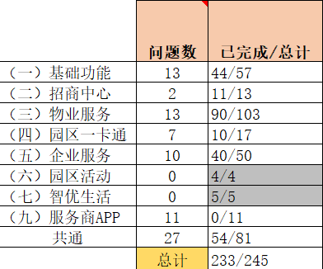

 |  | APP | Web
 | 个人/企业 | √ |  |  | 有提供
 | 物业 | √ | √ | 2个 | 有提供
 | 服务商 |  | √ | 1个 | 待提供

重要时间点如下：
2018/1/4 完成“共通”里的问题清单；
2018/1/12 完成服务商APP开发和测试工作；
2018/1/26 完成所有功能模块的测试工作；

https://www.pgyer.com/k1BT
苹果设备:
企业用户端APP
https://www.pgyer.com/SNDJ
物业服务端APP
https://www.pgyer.com/SkdO

登录方式：直接用手机号获取验证码登录

电脑：在浏览器输入以下链接进入物业后台管理系统
物业服务端WEB PORTAL
http://admin.yidalize.com/
物业公司CMS
http://cms.yidalize.com/admin/
admin@yidafuture.com
pass

